１
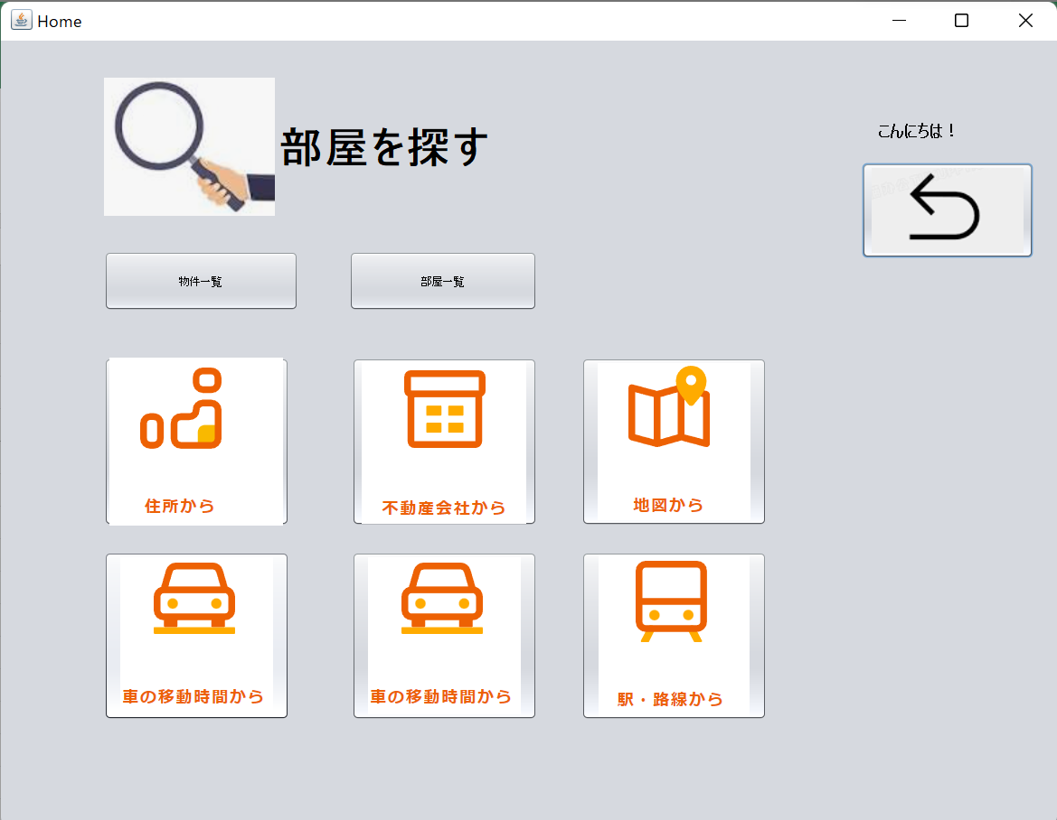
 | クリック | 入力 | 確認

ユーザ登録

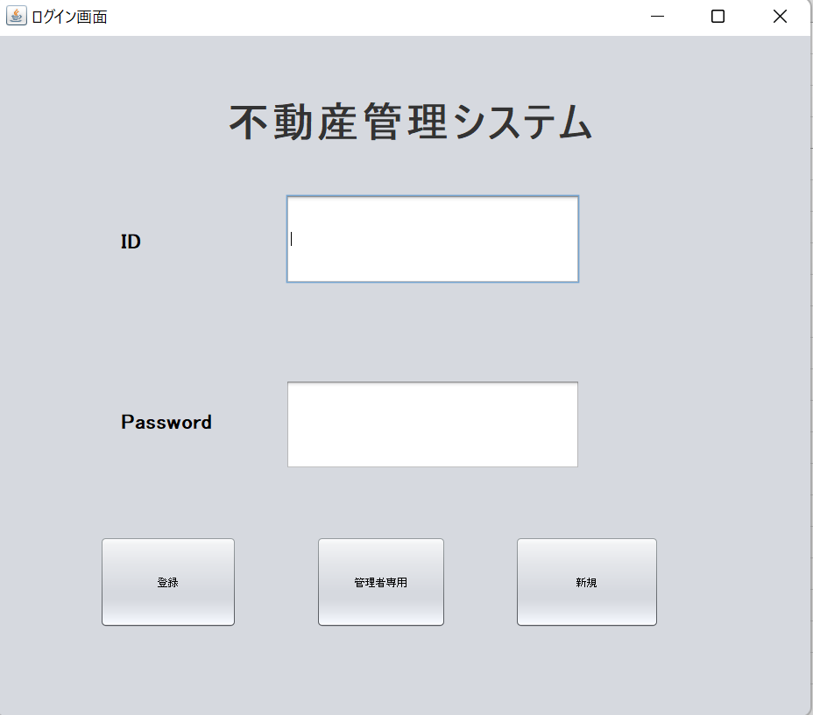

1.すべて項目を入力

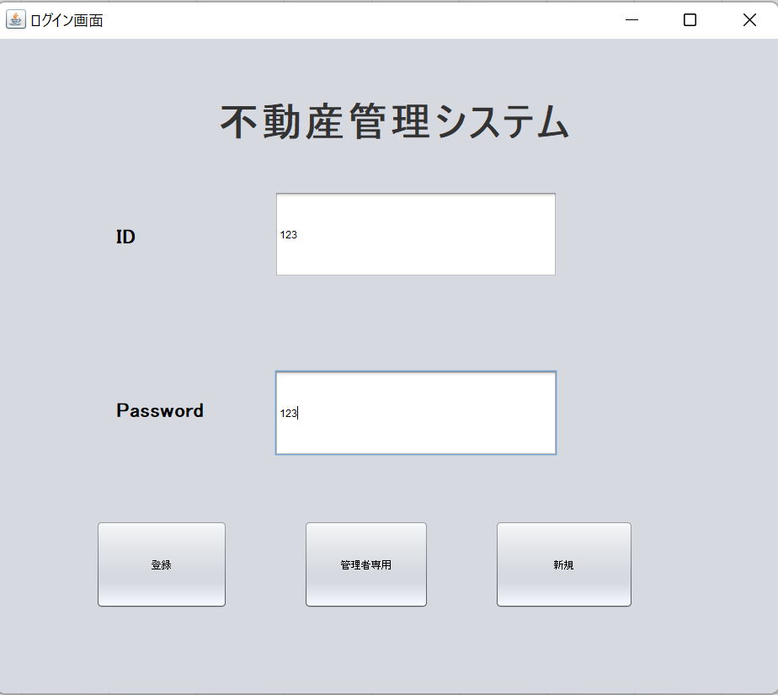

2.登録ボタンを押す

3.Home画面に進む

２
 |  | クリック | 入力 | 確認

ユーザ新規

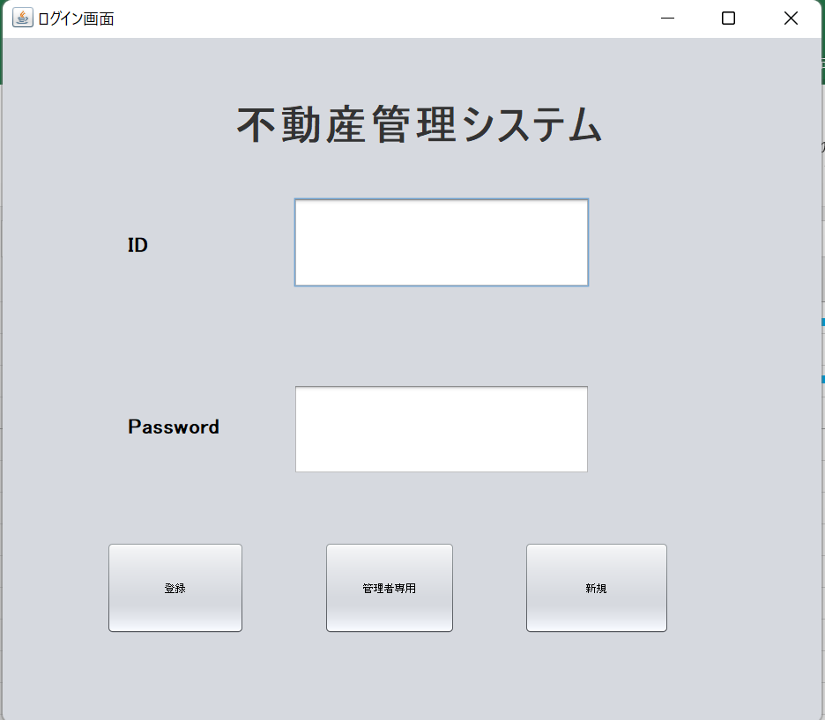

1.新規ボタンをクリック

2.すべて項目を入力
 | ID:1
 | password:1

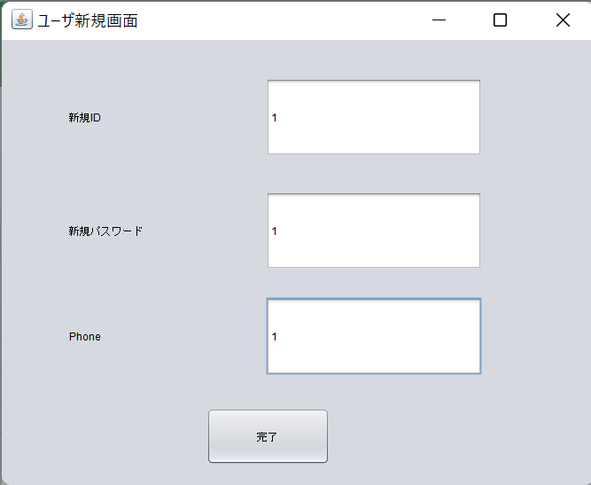

3.完了ボタンを押す

３
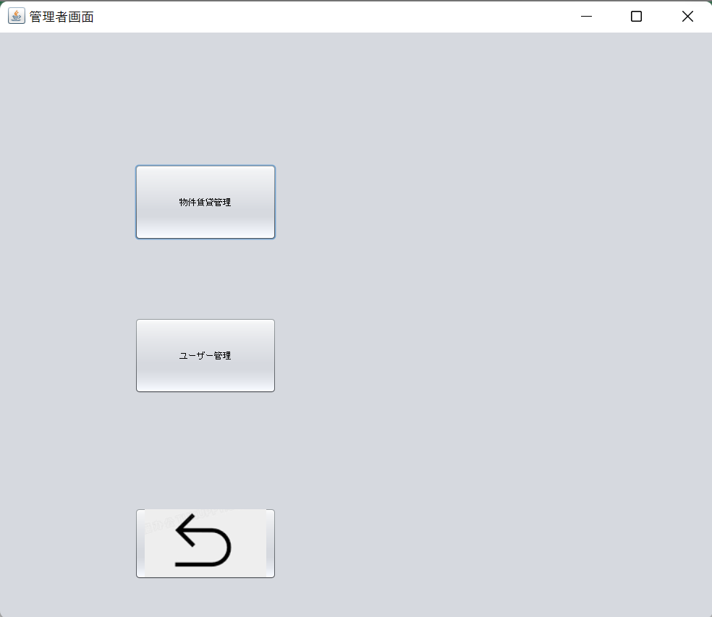
 |  | クリック | 入力 | 確認

管理者登録

1.すべて項目を入力

 | ID:admin pwd:admin

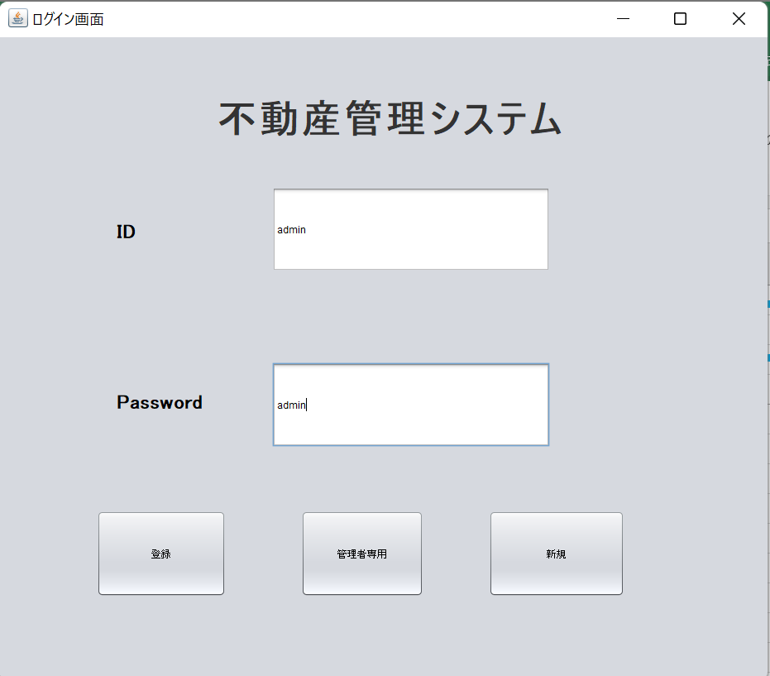

2.登録ボタンを押す

3.管理者画面に進む

４
 | クリック | 入力 | 確認

物件一覧

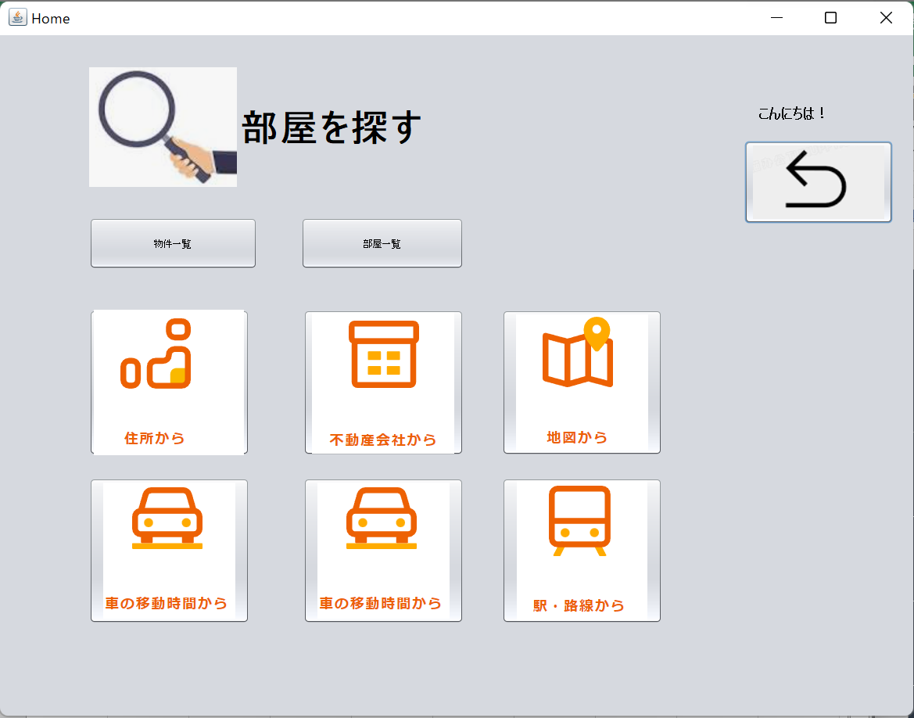

1.シナリオ１から物件一覧ボタンを押して物件一覧画面に進む

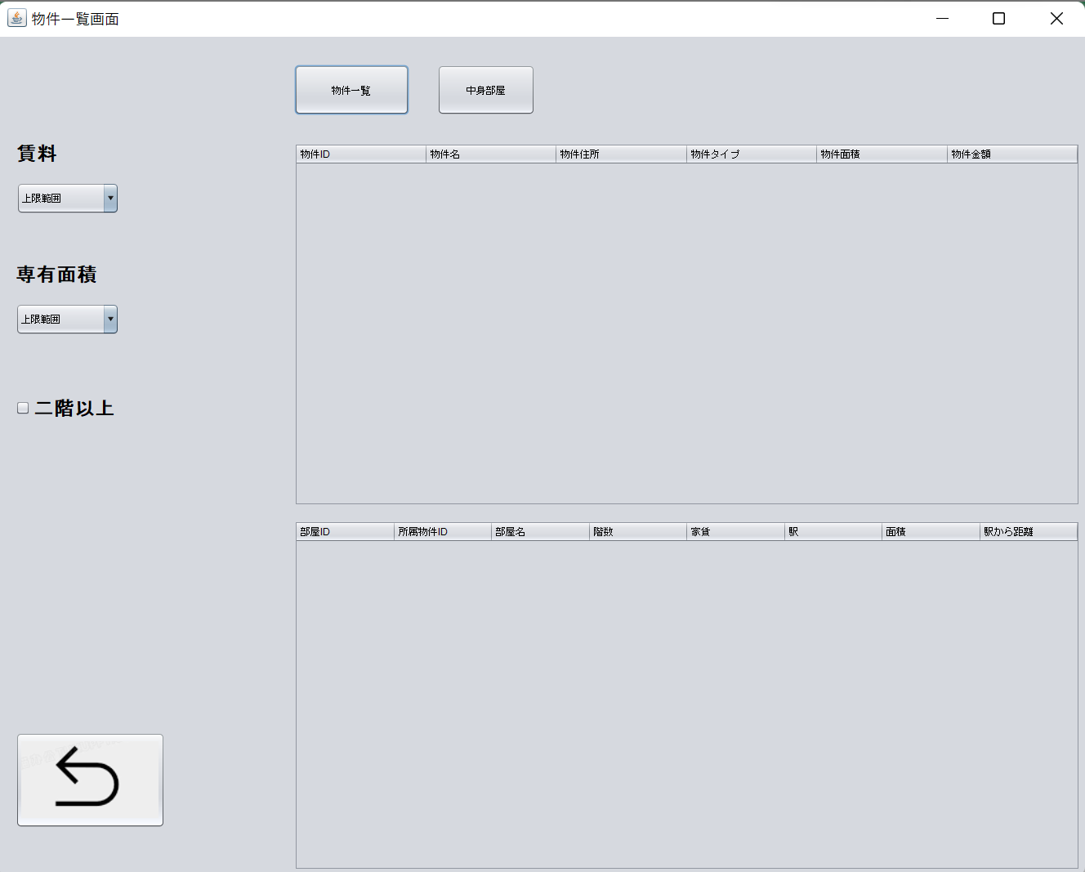

2.一覧ボタンをクリック

3.物件ID３の物件選択し、中身部屋一覧

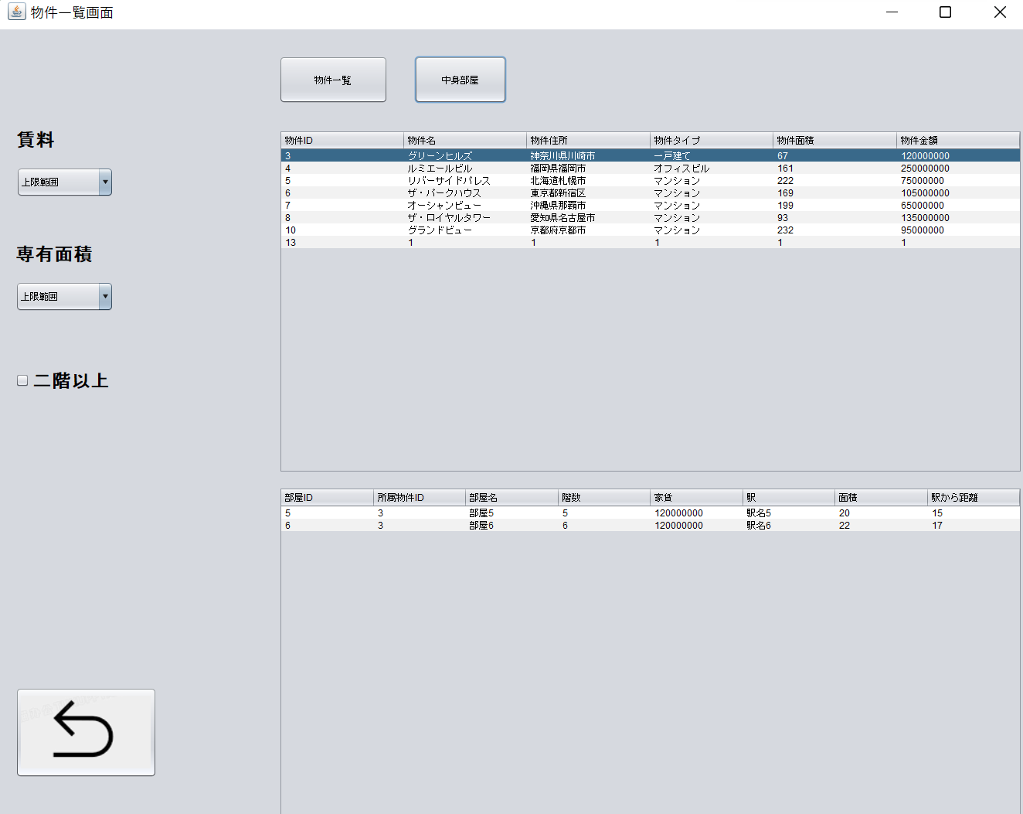

4.賃料と面積、階数選択し

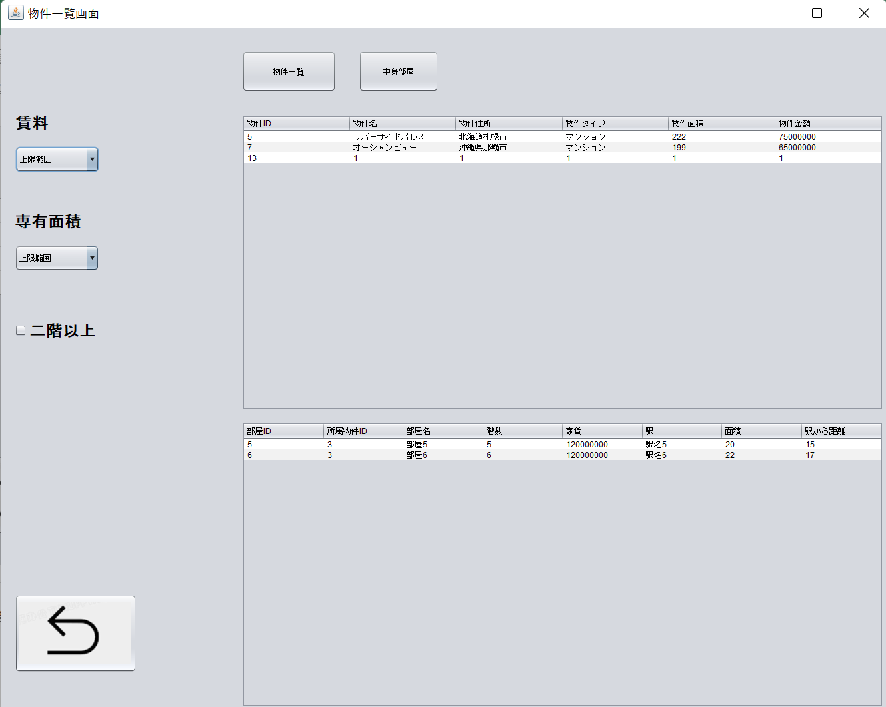

5.戻りボタンをクリック、ホームページに戻る

５
 | クリック | 入力 | 確認

部屋一覧

1.シナリオ１から部屋一覧ボタンを押して部屋一覧画面に進む

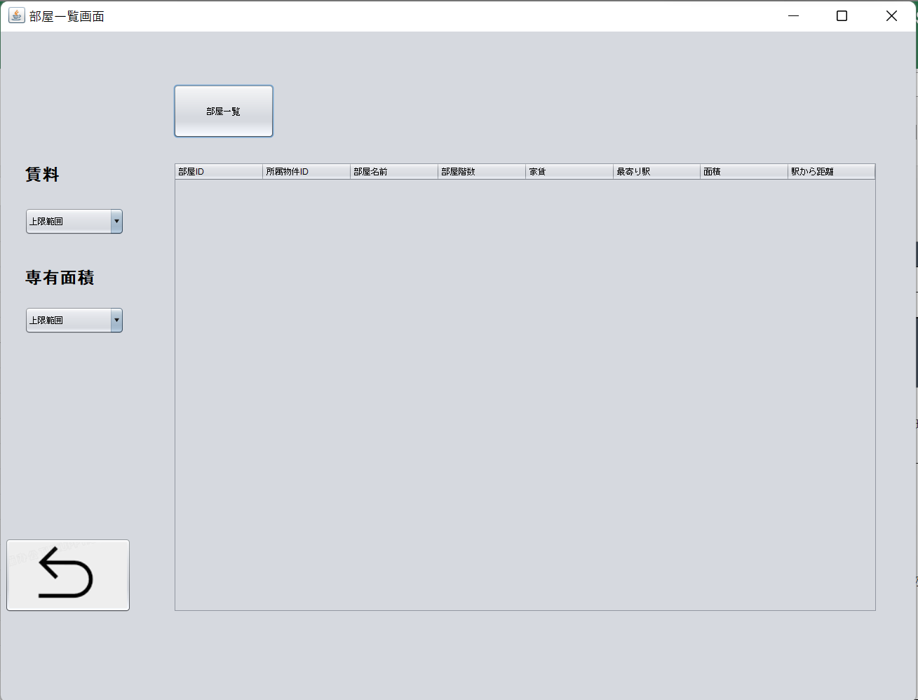

2.一覧ボタンをクリック

3.賃料と面積選択し

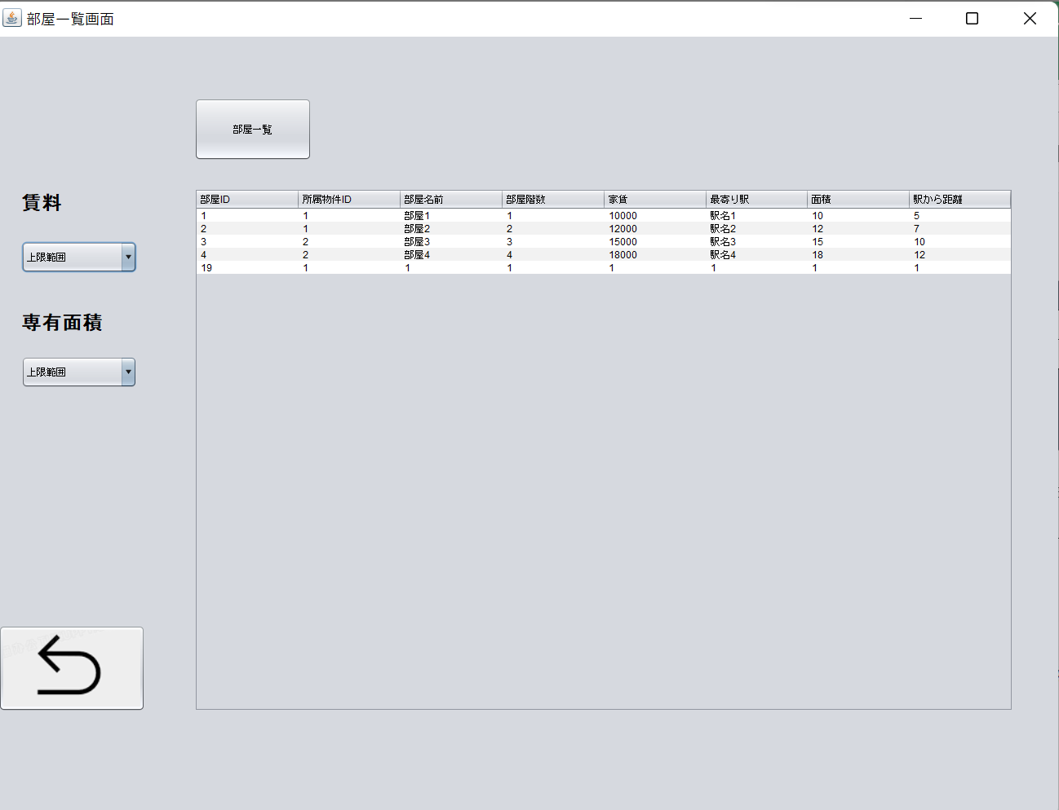

4.戻りボタンをクリック、ホームページに戻る

６
 | クリック | 入力 | 確認

住所から探す

1.シナリオ１から住所から探す写真を押して地図画面に進む

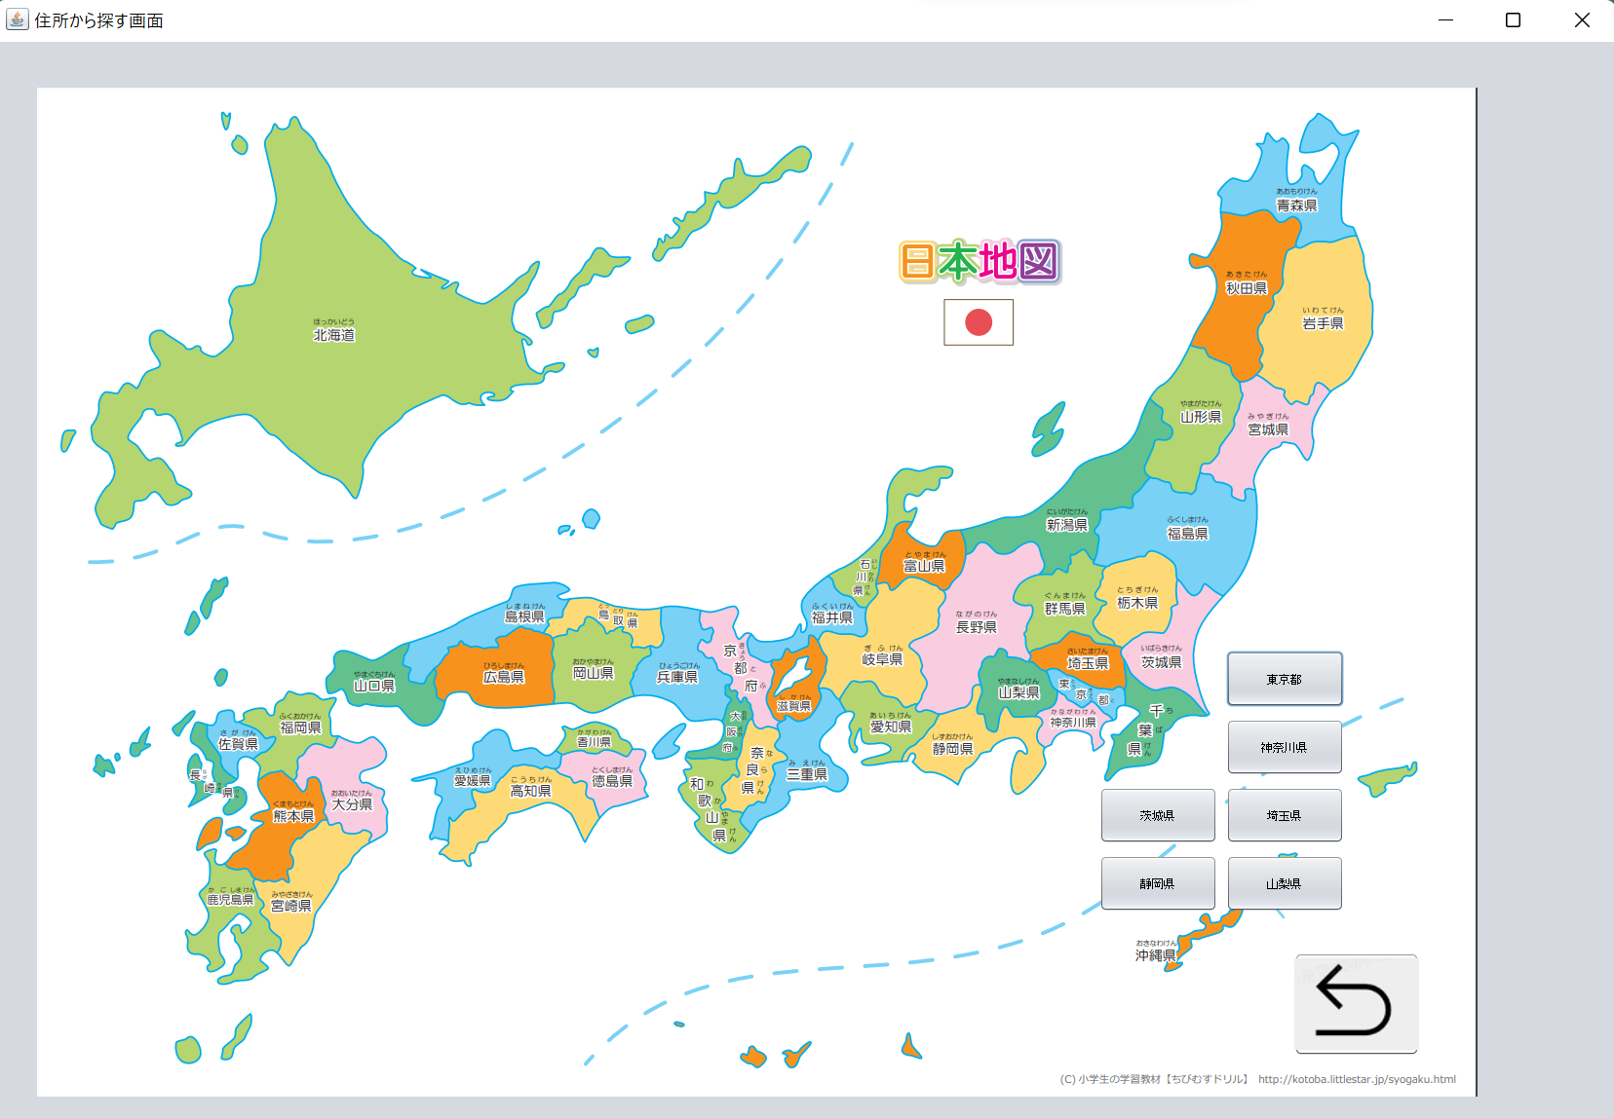

2.東京ボタンをクリック、東京物件画面に進む

3.賃料と面積選択し

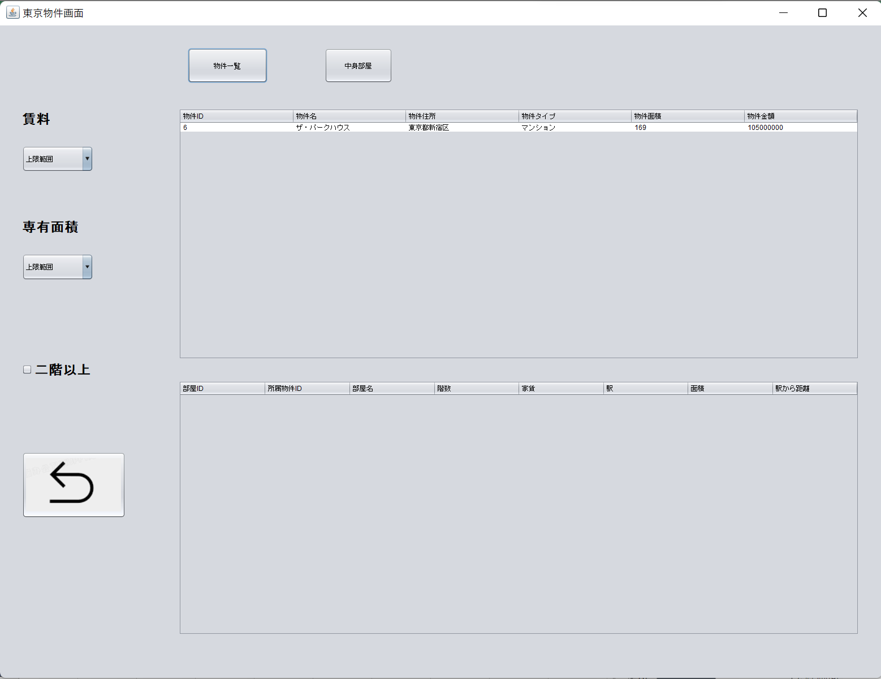

4.戻りボタンをクリック、地図画面に戻る

７
 | クリック | 入力 | 確認

不動産会社から探す

1.シナリオ１から不動産会社から探す写真を押して不動産会社画面

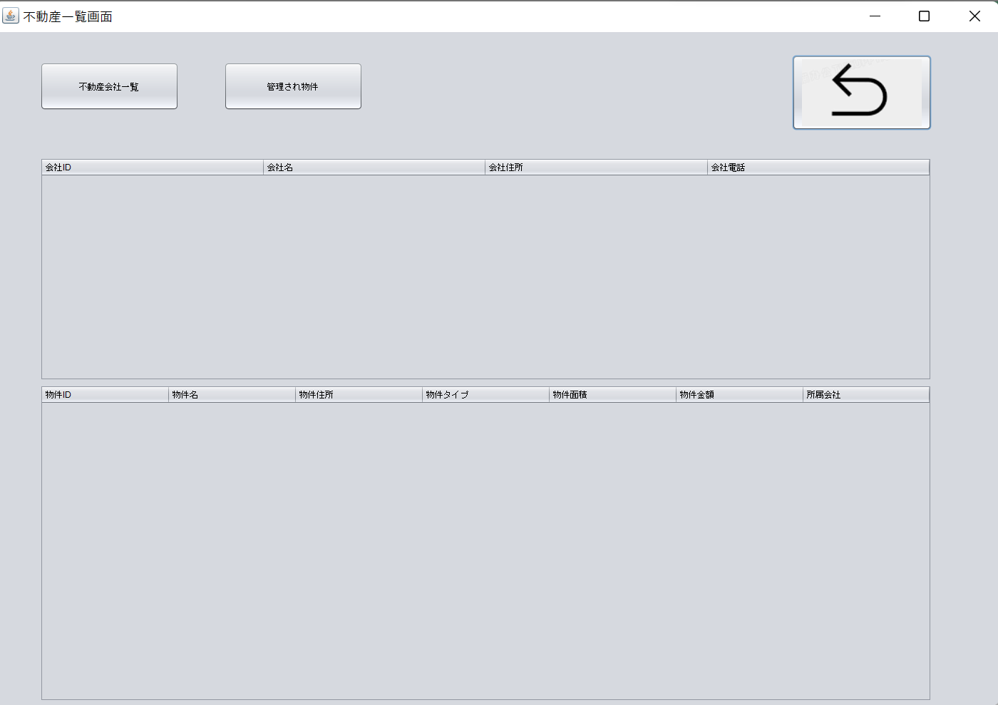

2.一覧ボタンをクリック、不動産会社を選択し、管理され物件ボタンをクリック

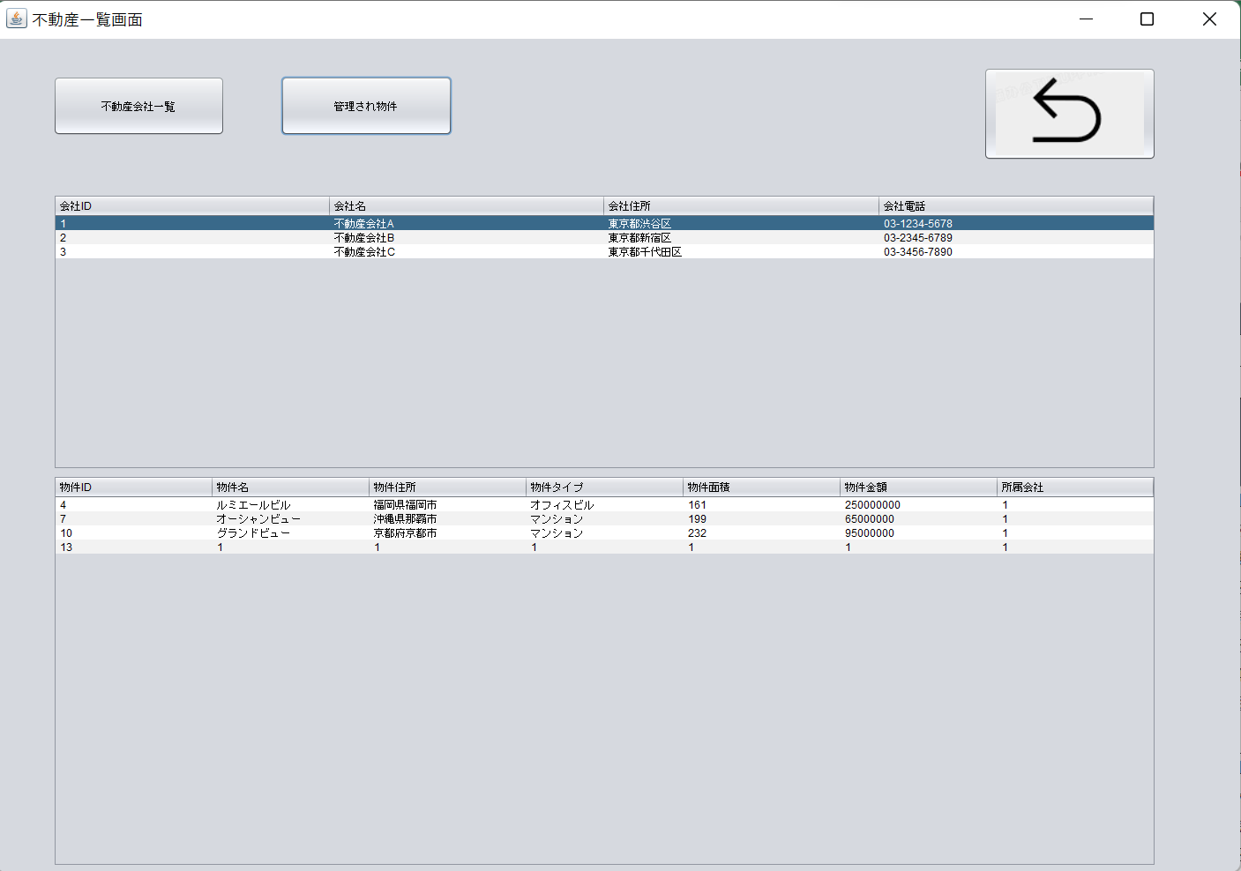

3.戻りボタンをクリック、ホームページに戻る

8
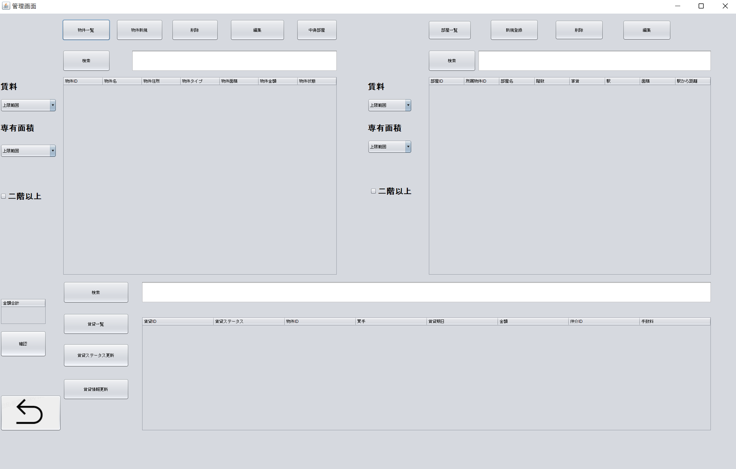
 | クリック | 入力 | 確認

物件管理（一覧など）
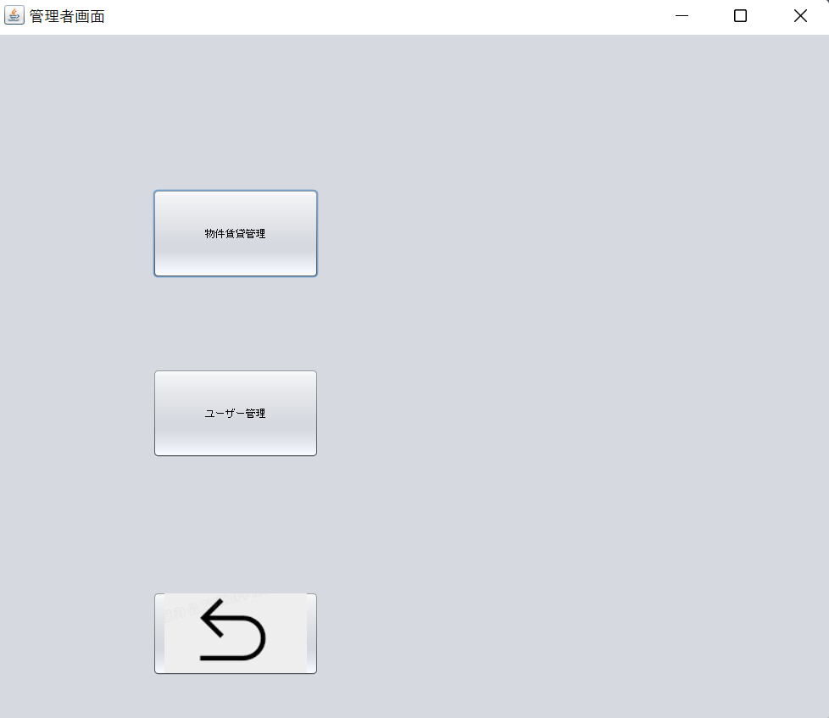

1.シナリオ3から物件賃貸管理ボタンをクリック、管理画面に進む

2.物件一覧、中身部屋一覧、賃料、面積、階数の確認はシナリオ４参考する

9
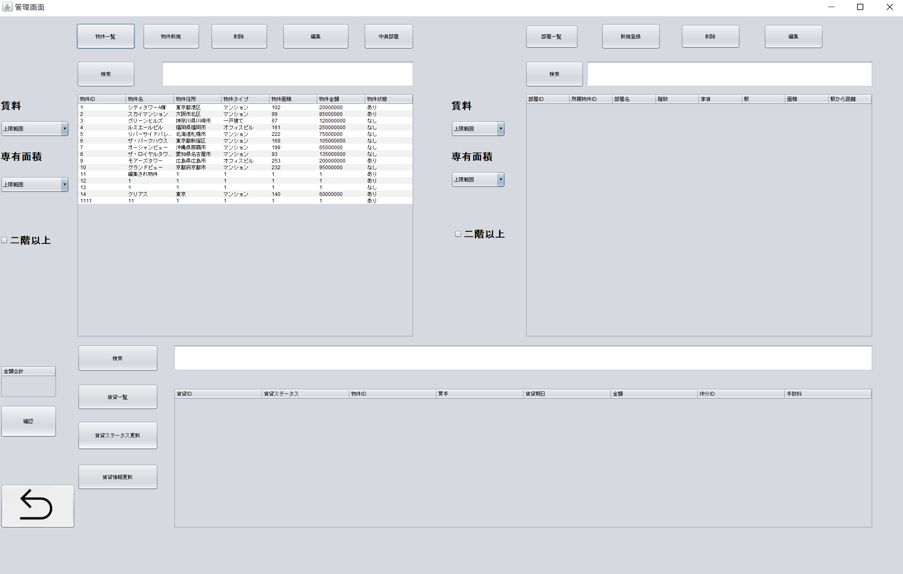
 |  | クリック | 入力 | 確認

物件管理（新規）

1.シナリオ8の1から
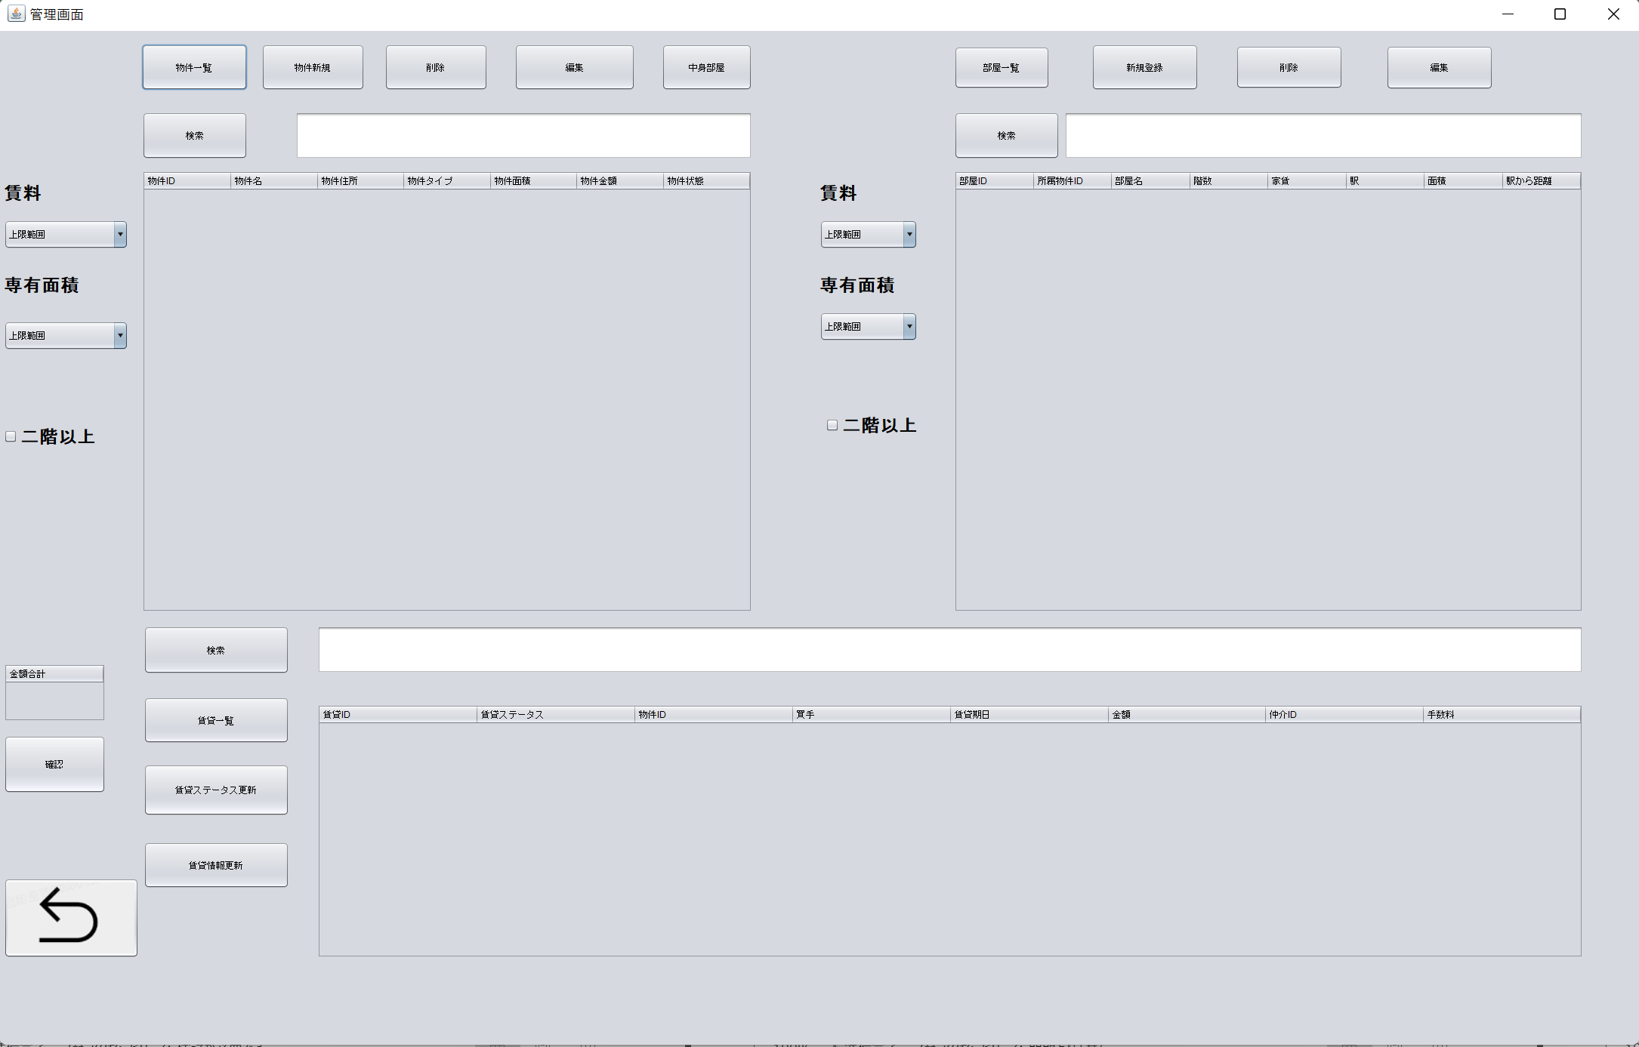

2.物件新規ボタンをクリック、新規画面に進む

3.物件情報を入力し、登録ボタンをクリック
 | 物件ID:14
 | 物件名:クリアス
 | 物件住所:東京
 | 物件タイプ:マンション
 | 物件面積:140
 | 物件金額:60000000
 | 所属会社ID:1
 | 物件状態:あり
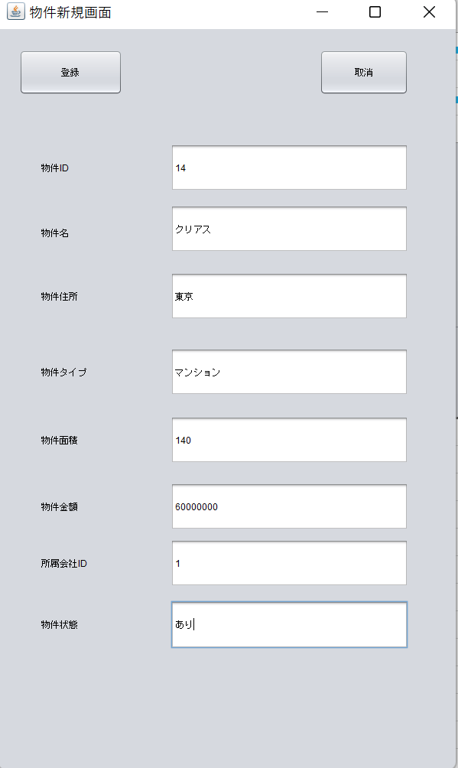

4.一覧ボタンをクリック

10
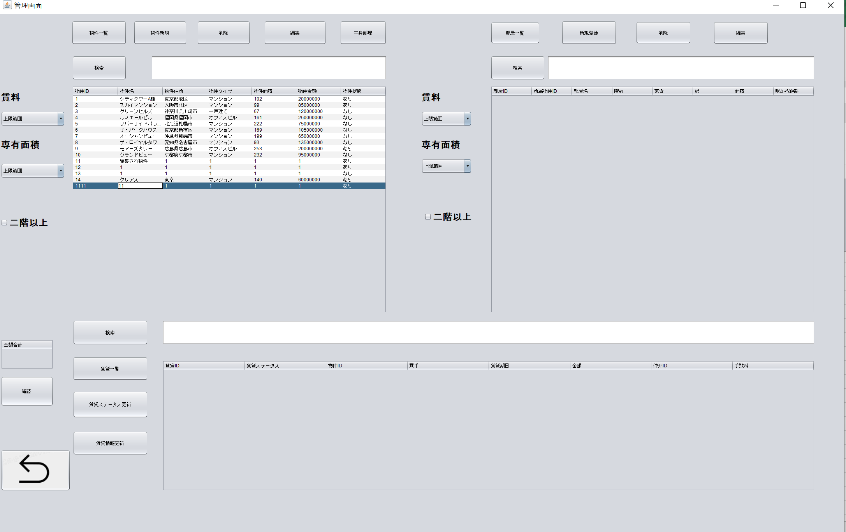
 | クリック | 入力 | 確認

物件管理（削除）

1.シナリオ8の2から

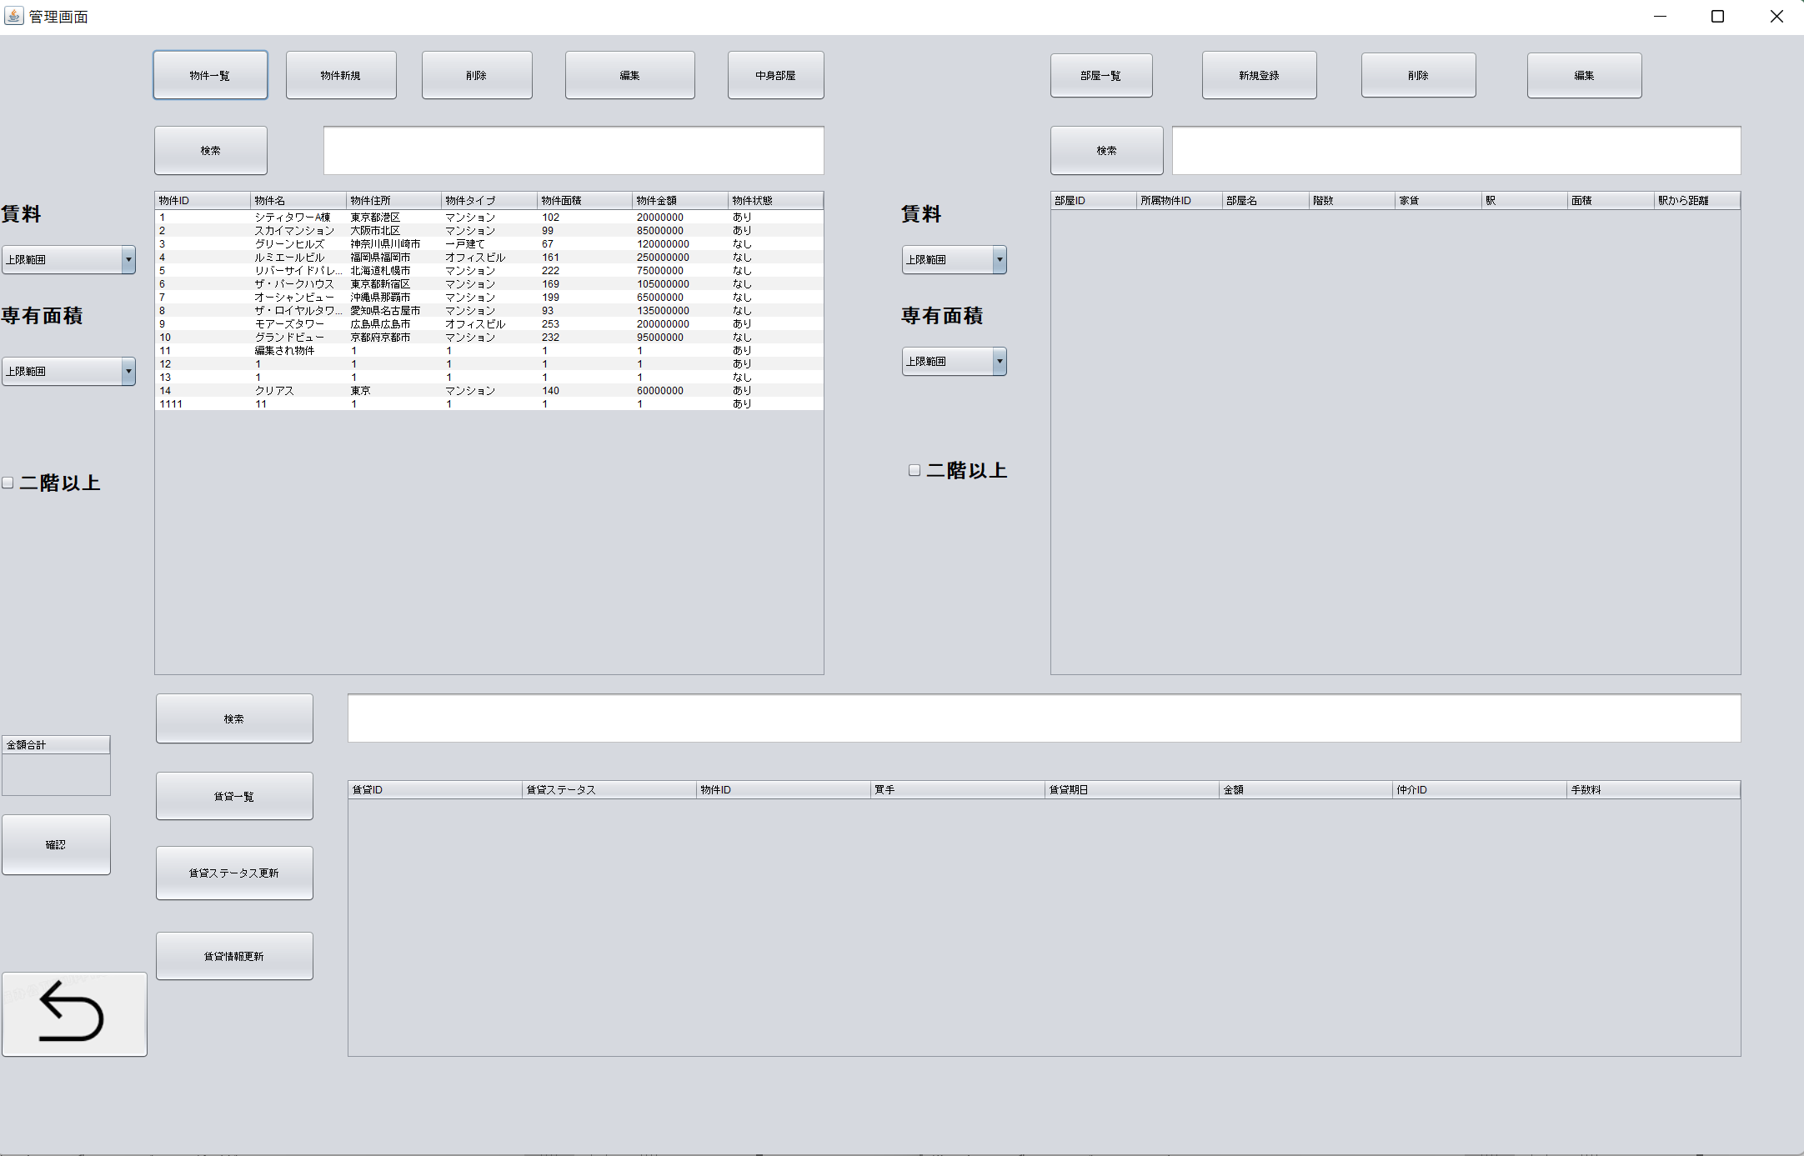

2.物件を選択し、削除ボタンをクリック

11
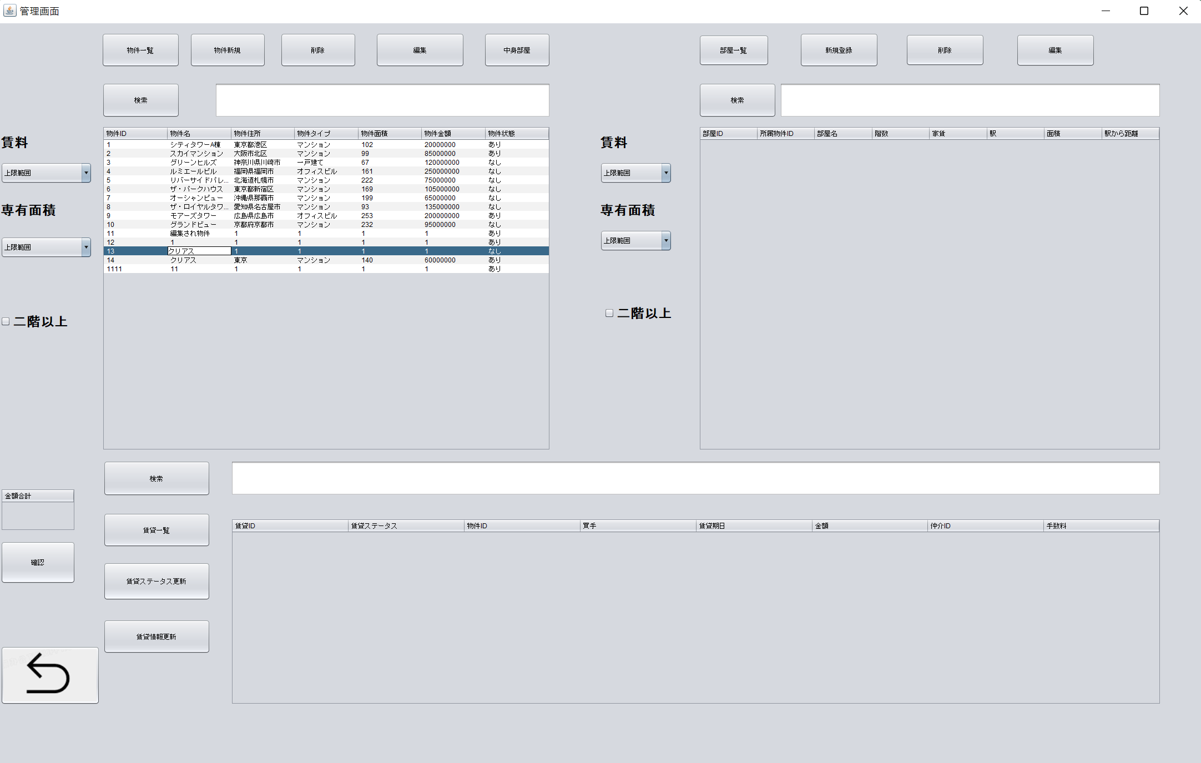
 | クリック | 入力 | 確認

物件管理（編集）

1.シナリオ8の2から

2.物件を選択し、情報を入力して編集ボタンをクリック

12

 | クリック | 入力 | 確認

物件管理（検索）

1.シナリオ8の1から

2検索したい物件IDを入力して検索ボタンをクリック

22
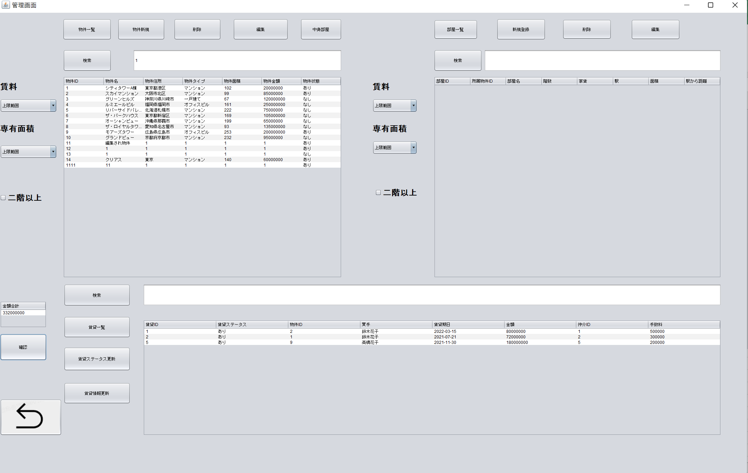
 | クリック | 入力 | 確認

賃貸（金額合計）

1.シナリオ18から

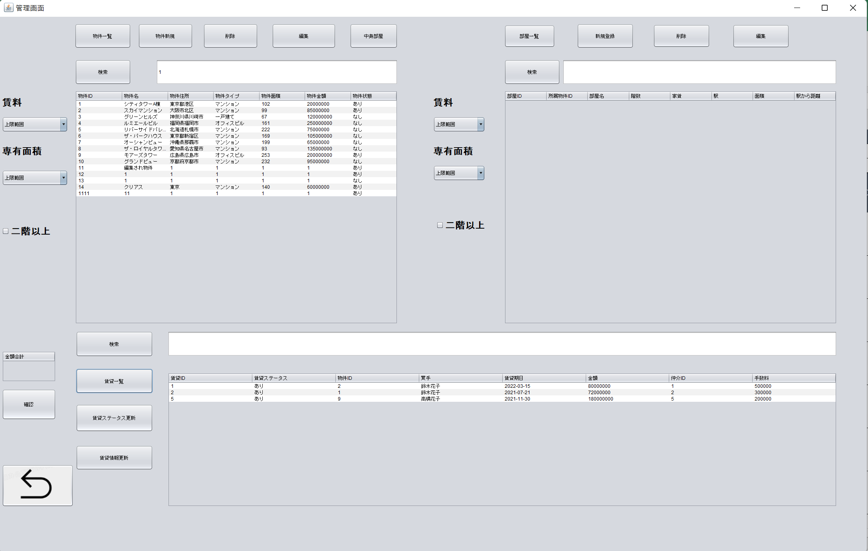

2.確認ボタンをクリック

